Регресс Место
ID | Название БР | Предусловия | Шаги воспроизведения | Ожидаемый результат | Фактический результат | Окружение | Приоритет | Дополнительные материалы

Б1 | Не обновляются поля "Имя" и "Занятие" | Открыто окно редактирования профиля | 1. Кликнуть на строку ввода "Имя" | На главной странице в профиле отображается “Иван” и “Фигурист” | На главной странице в профиле все еще отображается “Жак-Ив Кусто” и “Исследователь океана” | ОС Windows 8.1, браузер Google Chrome версия 109.0.5414.168 | Блокирующий
 |  |  | 2. Ввести “Иван”
 |  |  | 3. Кликнуть на строку ввода "Занятие"
 |  |  | 4. Ввести “Фигурист”
 |  |  | 5. Нажать кнопку “Сохранить”

Б2 | Не отображается текст из блока пользователя в поле "Занятие" | Открыта главная страница | Нажать кнопку открытия редактирования профиля (карандаш) | В окне редактирования профиля в поле "Занятие" отображается текст с главной страницы | В окне редактирования профиля поле "Занятие"- пустое | ОС Windows 8.1, браузер Google Chrome версия 109.0.5414.168 | Высокий | 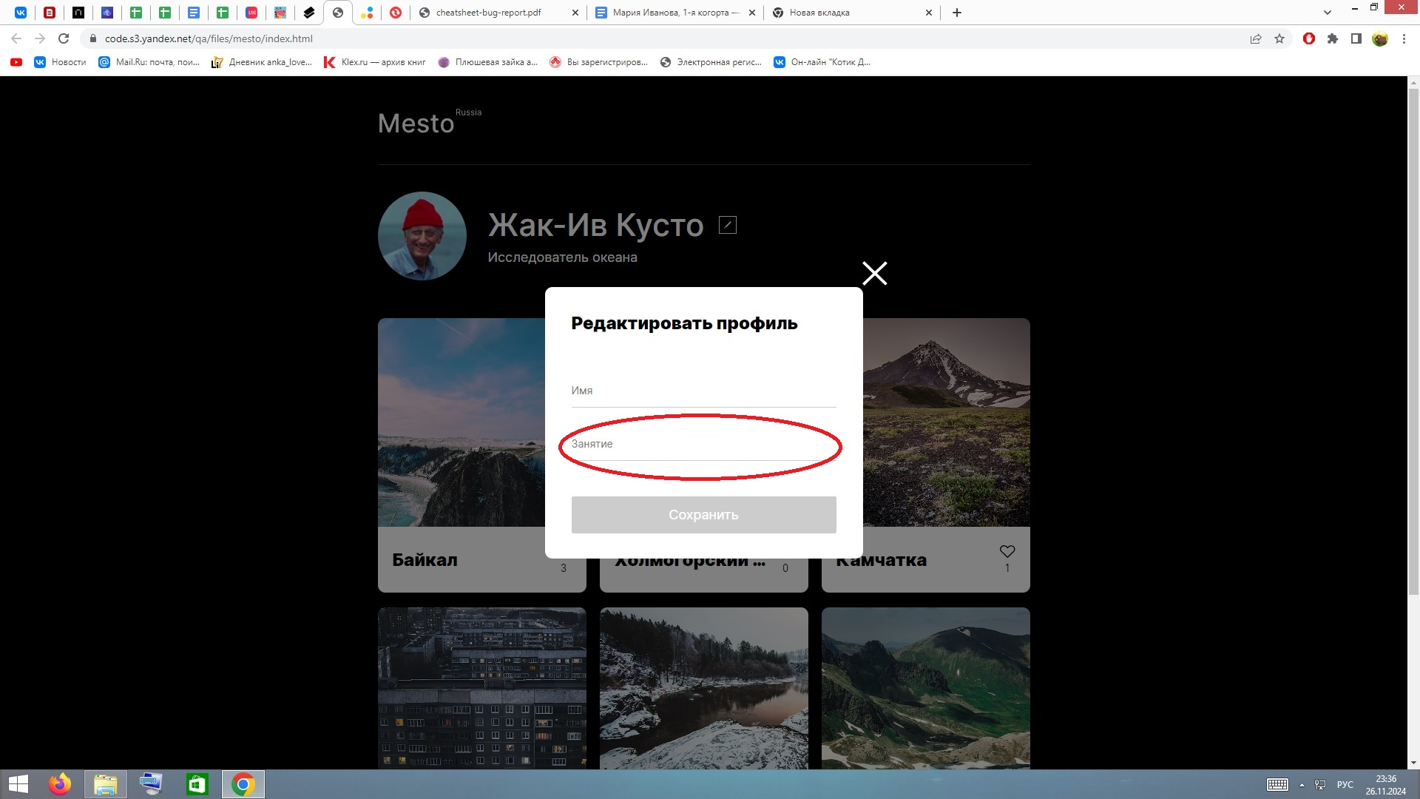

Б3 | Не отображается текст из блока пользователя в поле "Имя" | Открыта главная страница | Нажать кнопку открытия редактирования профиля (карандаш) | В окне редактирования профиля в поле "Имя" отображается текст с главной страницы | В окне редактирования профиля поле "Имя"- пустое | ОС Windows 8.1, браузер Google Chrome версия 109.0.5414.168 | Высокий | 

Б4 | Отсутствует сообщение об ошибке при вводе числа символов больше допустимого для поля "Занятие" | Открыто окно редактирования профиля | 1. Кликнуть на строку ввода "Занятие" | Под полем отображается красный текст об ошибке “Недопустимое количество символов” | Под полем "Занятие" не отображается сообщение об ошибке | ОС Windows 8.1, браузер Google Chrome версия 109.0.5414.168 | Низкий | 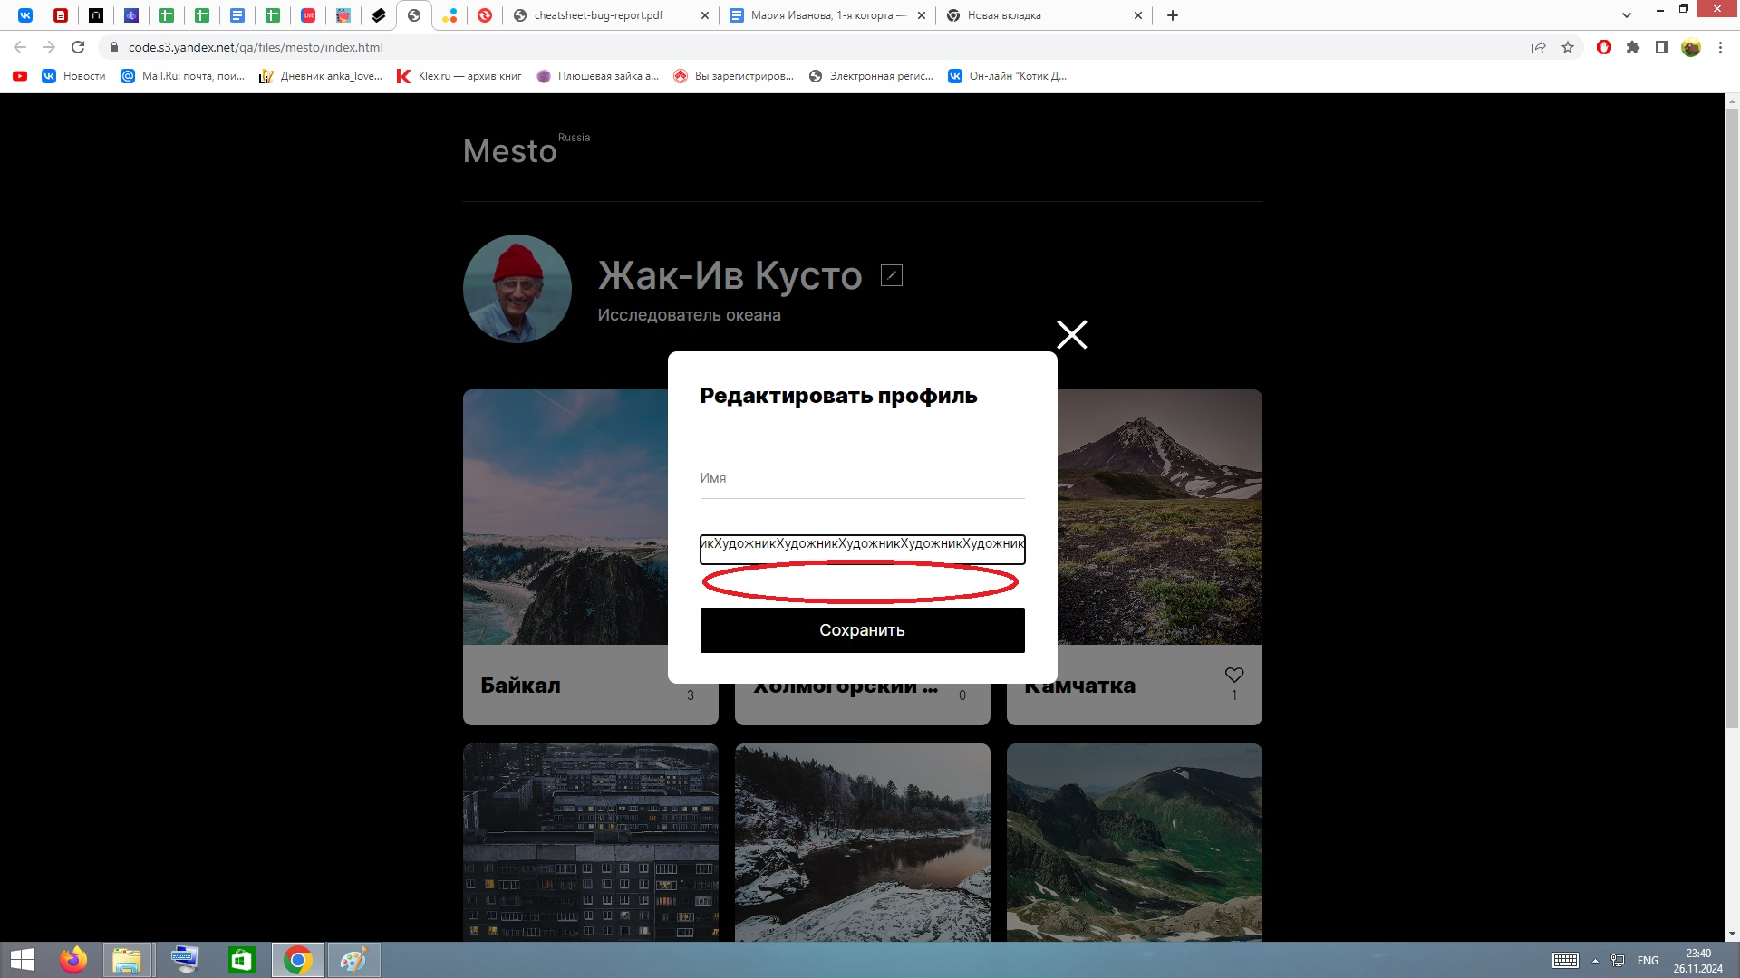
 |  |  | 2. Ввести “ХудожникХудожникХудожникХудожникХудожникХудожникХудожникХудожникХудожникХудожникХудожникХудожникХудожникХудожникХудожникХудожникХудожникХудожникХудожникХудожникХудожникХудожникХудожникХудожникХудожникХ”

Б5 | Неверное сообщение об ошибке при вводе числа символов меньше допустимого для поля "Имя" | Открыто окно редактирования профиля | 1. Кликнуть в строку ввода "Имя" | Под полем отображается красный текст об ошибке “Недопустимое количество символов” | Под полем отображается красный текст об ошибке “Текст должен быть не короче 2 симв. Длина текста сейчас: 1 символ.” | ОС Windows 8.1, браузер Google Chrome версия 109.0.5414.168 | Тривиальный | 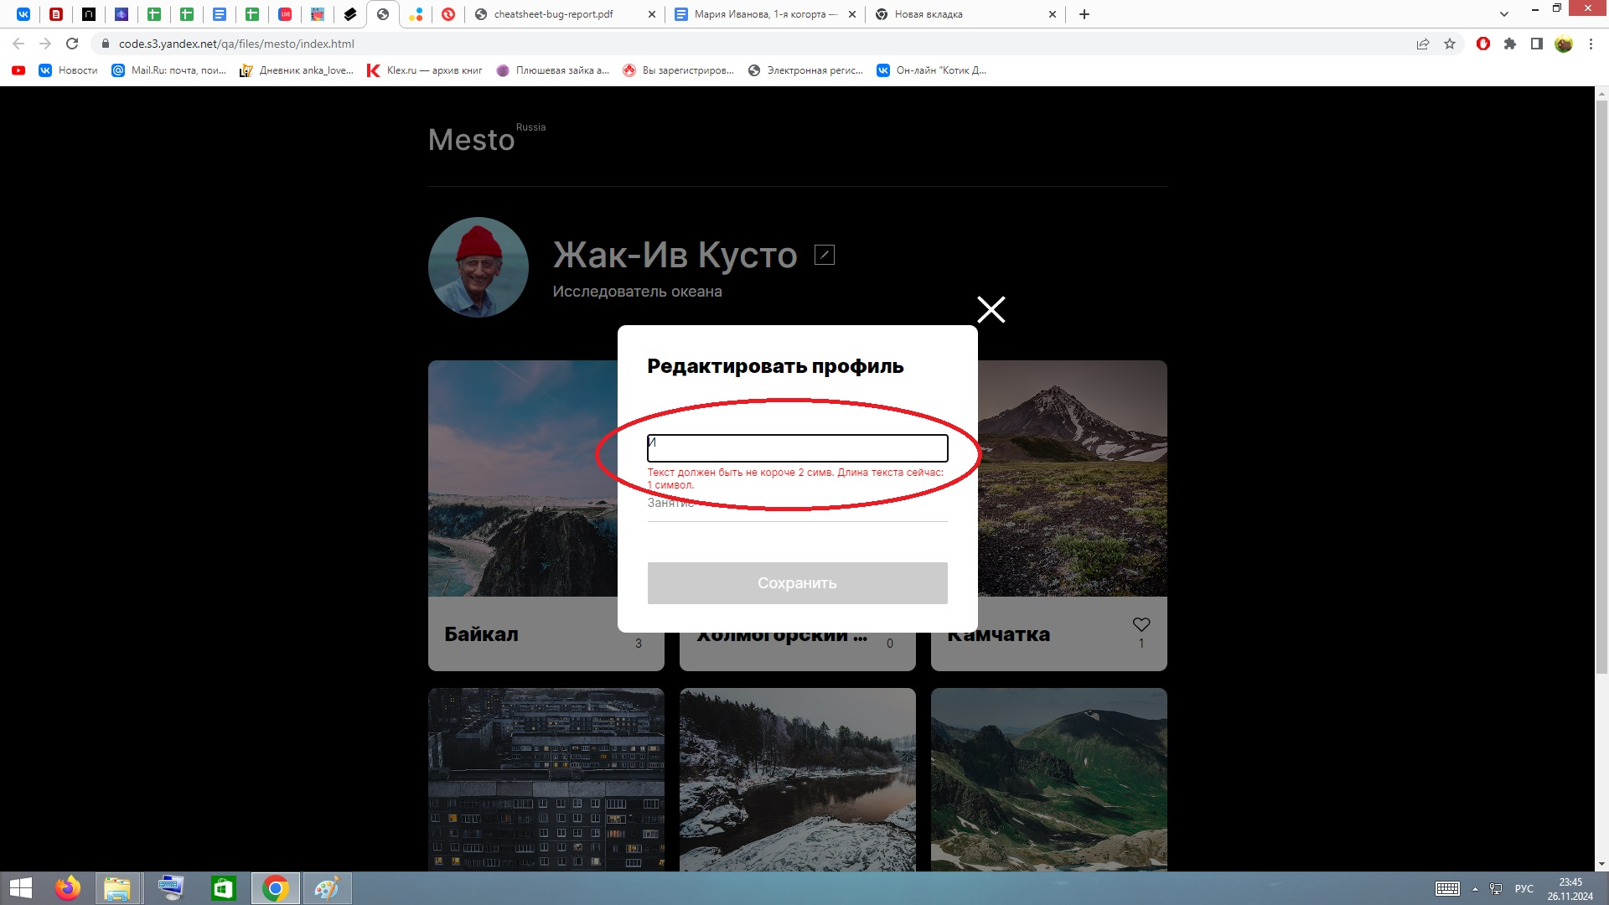
 |  |  | 2. Ввести “И”

Б6 | Неверное сообщение об ошибке при вводе числа символов меньше допустимого для поля "Занятие" | Открыто окно редактирования профиля | 1. Кликнуть в строку ввода "Занятие" | Под полем отображается красный текст об ошибке “Недопустимое количество символов” | Под полем отображается красный текст об ошибке “Текст должен быть не короче 2 симв. Длина текста сейчас: 1 символ.” | ОС Windows 8.1, браузер Google Chrome версия 109.0.5414.168 | Тривиальный | 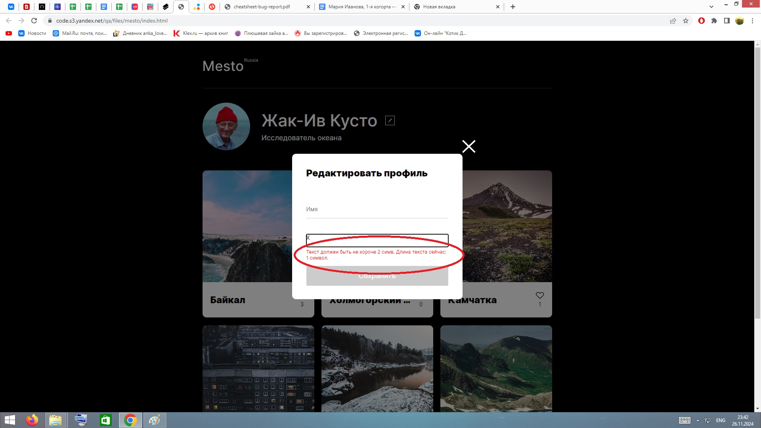
 |  |  | 2. Ввести “Х”

Б7 | Отсутствует сообщение об ошибке при вводе числа символов больше допустимого для поля "Имя" | Открыто окно редактирования профиля | 1. Кликнуть на строку ввода "Имя" | Под полем отображается красный текст об ошибке “Недопустимое количество символов” | Под полем "Имя"не отображается сообщение об ошибке | ОС Windows 8.1, браузер Google Chrome версия 109.0.5414.168 | Низкий | 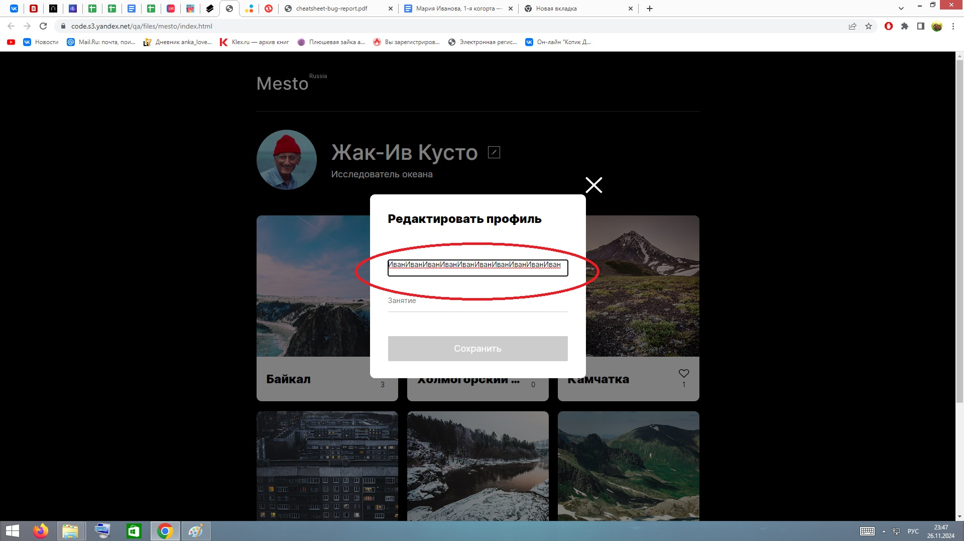
 |  |  | 2. Ввести “ИванИванИванИванИванИванИванИванИванИванИ”

